明细表
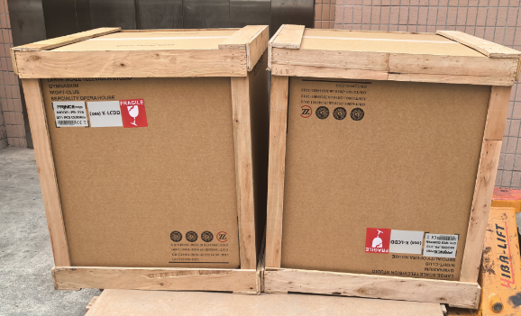
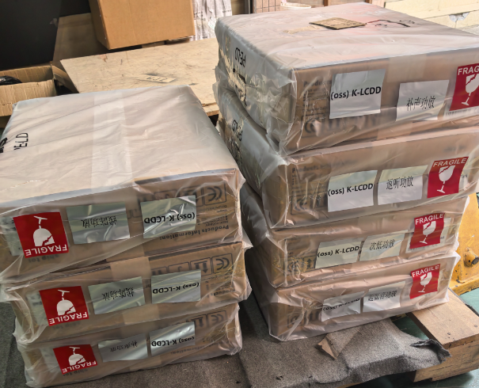
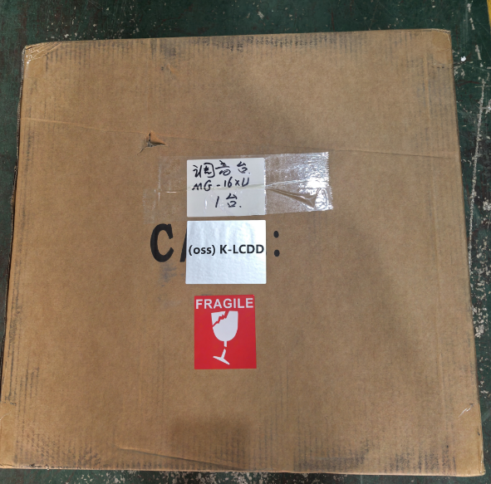
No:K-LCDD0106 装柜 柜号:1 封号:
收货日期 | 唛头 | 快递单号 | 堆放区 | 中英文名称 | 件数 | 长 | 宽 | 高 | 立方数 | 备注 | 运单备注
S.In | Marking | ExpressNo | ZONE | Descripition | Ctns | CM | CM | CM | M3 | RMK | WAYBILL_RMK
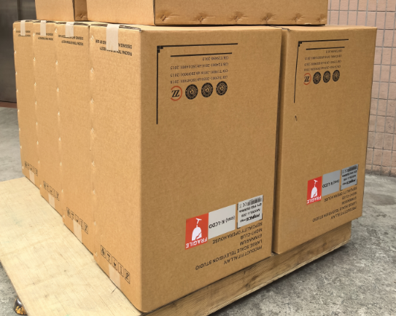
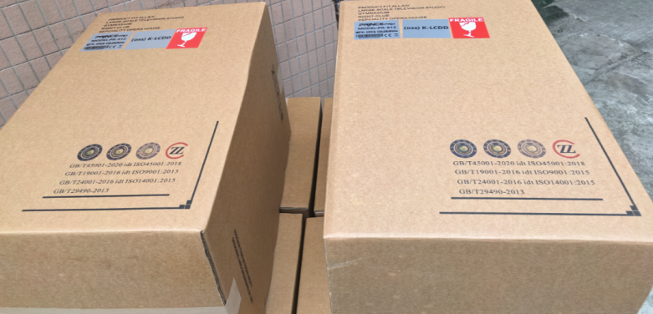
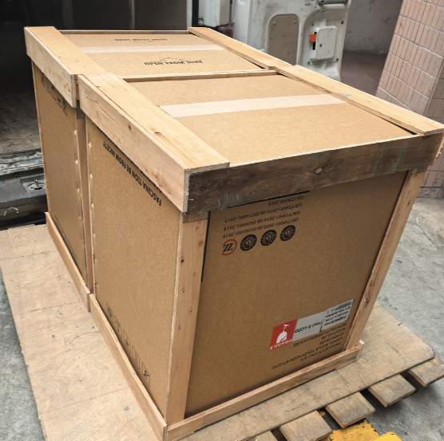
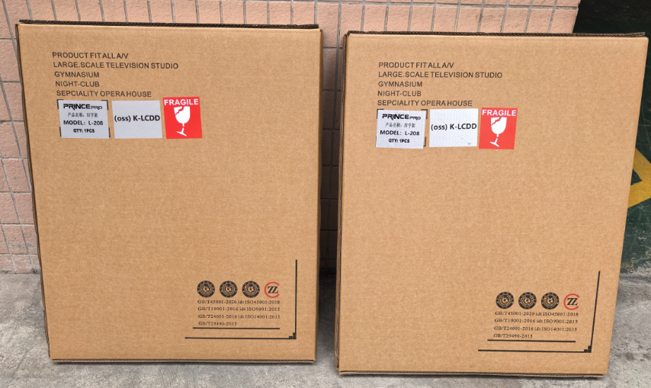
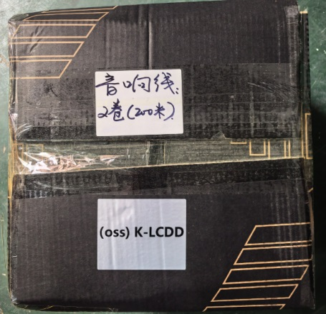
2025-12-30 | K-LCDD | CT24449 | 72 | 主扩线阵音箱 线阵次低音箱 舞台返听音箱 舞台返听音箱 双十八超低音箱 线阵全频功放 线阵次低音功放 返听功放 辅助功放 超低功放 田字架 调音台 音箱线 处理器 无线手持话筒 电源时序器 播放线 信号线 音箱插头 | 2 | 45.00 | 45.00 | 69.00 | 0.28
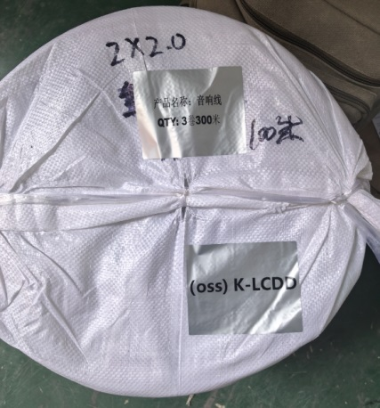
2025-12-30 | K-LCDD | CT24449 | 72 |  | 1 | 55.00 | 47.00 | 35.00 | 0.09
2025-12-30 | K-LCDD | CT24449 | 72 |  | 1 | 55.00 | 58.00 | 25.00 | 0.08
2025-12-30 | K-LCDD | CT24449 | 72 |  | 1 | 37.00 | 36.00 | 23.00 | 0.03
2025-12-30 | K-LCDD | CT24449 | 72 |  | 1 | 35.00 | 35.00 | 33.00 | 0.04
2025-12-30 | K-LCDD | CT24449 | 72 |  | 7 | 56.00 | 46.00 | 17.00 | 0.31
2025-12-30 | K-LCDD | CT24449 | 72 |  | 2 | 62.00 | 8.00 | 72.00 | 0.07
2025-12-30 | K-LCDD | CT24449 | 72 |  | 2 | 69.00 | 70.00 | 81.00 | 0.78
2025-12-30 | K-LCDD | CT24449 | 72 |  | 2 | 54.00 | 67.00 | 77.00 | 0.56
2025-12-30 | K-LCDD | CT24449 | 72 |  | 8 | 73.00 | 48.00 | 31.00 | 0.87
2025-12-30 | K-LCDD | CT24449 | 72 |  | 4 | 77.00 | 54.00 | 54.00 | 0.90
2025-12-30 | K-LCDD | CT24355 | 73 | 岩板 框 桶 转芯 电机 托盘 椅子 | 46 | 60.00 | 40.00 | 225.00 | 24.84 | 椅子封门
2025-12-30 | K-LCDD | CT24355 | 73 |  | 27 | 80.00 | 80.00 | 68.00 | 11.75
2025-12-30 | K-LCDD | CT24355 | 73 |  | 34 | 155.00 | 155.00 | 7.00 | 5.72
2025-12-30 | K-LCDD | CT24355 | 73 |  | 1 | 31.00 | 25.00 | 70.00 | 0.05
2025-12-30 | K-LCDD | CT24355 | 73 |  | 4 | 180.00 | 61.00 | 6.00 | 0.26
2025-12-30 | K-LCDD | CT24355 | 73 |  | 1 | 135.00 | 135.00 | 5.00 | 0.09
2025-12-30 | K-LCDD | CT24355 | 73 |  | 1 | 51.00 | 56.00 | 65.00 | 0.19
2025-12-30 | K-LCDD | CT24355 | 73
2025-12-30 | K-LCDD | CT24355 | 73 |  | 2 | 207.00 | 68.00 | 110.00 | 3.10
2025-12-30 | K-LCDD | CT24355 | 73 |  | 17 | 105.00 | 9.00 | 104.00 | 1.67
2025-12-30 | K-LCDD | CT24355 | 73 |  | 28 | 168.00 | 168.00 | 6.00 | 4.74
2025-12-30 | K-LCDD | CT24355 | 73 |  | 2 | 190.00 | 81.00 | 6.00 | 0.19
2025-12-30 | K-LCDD | CT24355 | 73 |  | 1 | 187.00 | 6.00 | 97.00 | 0.11
2025-12-31 | K-LCDD | 100104243658-010 |  | 压缩机 | 10 | 25.00 | 22.00 | 39.00 | 0.21
2026-01-04 | K-LCDD | ZY202455303136 | 72 | 室内P3 磁铁 电源 电源线电源线接收卡排线80cm排线60cm排线40cm网线系统线视频处理器框架 | 1 | 138.00 | 86.00 | 100.00 | 1.19
2026-01-04 | K-LCDD | 901732023977 | 72 |  | 1 | 277.00 | 13.00 | 8.00 | 0.03
2026-01-04 | K-LCDD | 901732023977 | 72 |  | 1 | 278.00 | 9.00 | 12.00 | 0.03
2026-01-04 | K-LCDD | 901732023977 | 72 |  | 1 | 289.00 | 27.00 | 12.00 | 0.09
2026-01-04 | K-LCDD | CT24936 | 10 | 展位八棱柱 展位4分横梁 展位4分横梁 展板 门头楣板 展桌立柱 展桌4分横梁 展桌4分边筋横梁 |展桌4分横梁 展桌4分梁 展桌正面围板 展桌侧围板 桌面板及隔层板 组装工具 | 1 | 98.00 | 134.00 | 242.00 | 3.18
2026-01-04 | K-LCDD | CT24936 | 10 |  | 1 | 100.00 | 86.00 | 58.00 | 0.50
2026-01-04 | K-LCDD | CT24936 | 10 |  | 13 | 257.00 | 26.00 | 22.00 | 1.91
2026-01-04 | K-LCDD | CT24936 | 10 |  | 8 | 42.00 | 17.00 | 100.00 | 0.57
2026-01-04 | K-LCDD | CT24936 | 10 |  | 1 | 100.00 | 25.00 | 16.00 | 0.04
2026-01-04 | K-LCDD | CT24936 | 10 |  | 2 | 85.00 | 30.00 | 30.00 | 0.15
2026-01-04 | K-LCDD | CT24936 | 10 |  | 2 | 42.00 | 50.00 | 18.00 | 0.08
2026-01-04 | K-LCDD | CT24936 | 10 |  | 3 | 300.00 | 22.00 | 13.00 | 0.26
 |  |  |  | 挂水晶的铁盘 | 3 |  |  |  | 1.11
 |  |  |  | 7个圆桶1件岩板 | 8 |  |  |  | 5.04

装柜照片
